Hoja1
Avvisi Audiovisuales


Colonia Víctor F Ardon casa 6 Bloque D
Tegucigalpa M.D.C, Teléfono: 32490824
Correo. avvisiaudio@gmail.com RTN 08011996068335
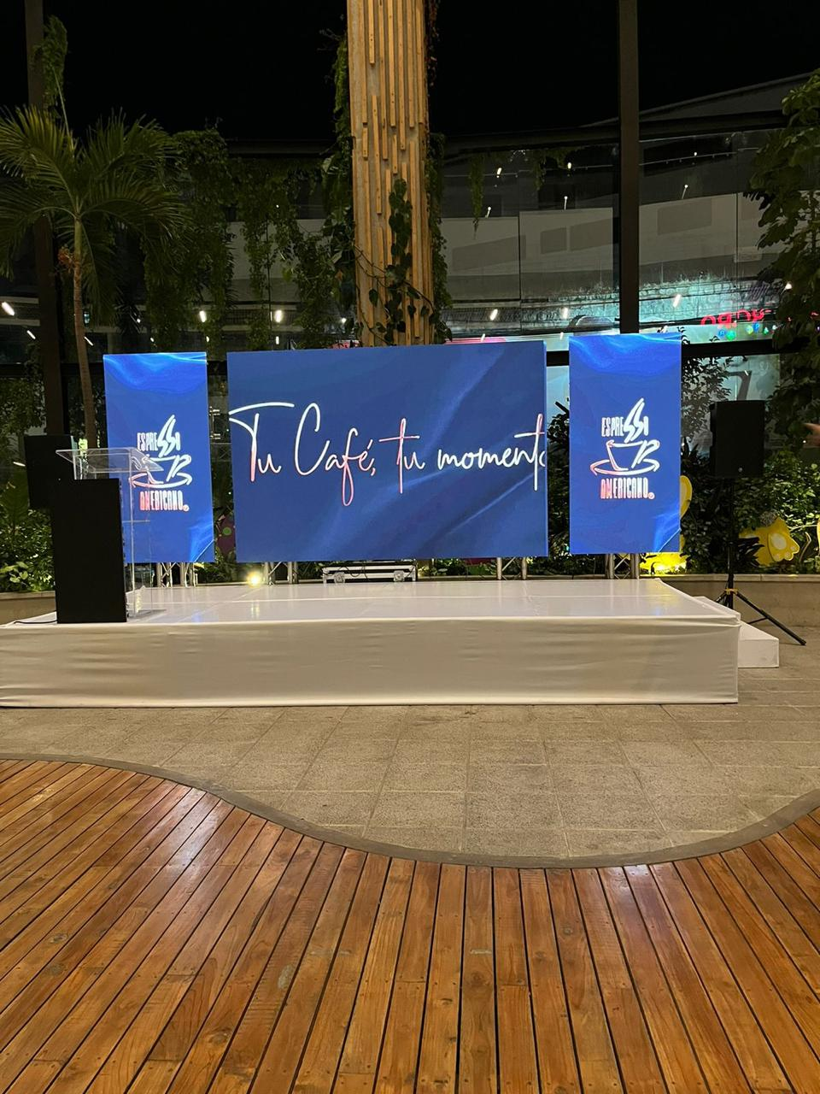

COTIZACION DE SERVICIOS
 |  |  |  |  | Cotizacion N°
 |  |  |  |  | 2024-3038

Avvisi Audiovisuales cuenta con gran experiencia en eventos de salón, publicidad y Marketing por lo cual se les dará una cotización puntual de los servicios requeridos.

Nombre del Cliente |  | Vialidad y Transporte | Ejecutivo de Venta | Eufemio Martinez
Lugar del Evento |  | La Ensenada, Tela
Fecha Emitida | Tiempo | Fecha Cotizada | Tipo de evento |  | N° Invitados
2024-08-01 |  | 20-23 de Agosto | Corporativo |  | 70
Cantidad | Dias | Descripción |  | Unidad | Total
1 | 3 | pantalla Led 6x2 |  | L24,000.00 | L72,000.00
1 | 1 | Transporte |  | L7,000.00 | L7,000.00
5 | 3 | Personal de staff |  | L500.00 | L7,500.00
1 | 2 | montaje y desmontaje |  | L3,000.00 | L6,000.00
1 | 3 | hospedaje |  | L2,000.00 | L6,000.00
5 | 3 | viaticos |  | L500.00 | L7,500.00
1 | 3 | Sistema de Audio corporativo |  | L5,000.00 | L15,000.00
1 | 3 | tarima de 6 x 3.75 |  | L3,600.00 | L10,800.00
8 | 3 | Lucees led |  | L- | L-

TIEMPO DE MANTENIMIENTO DE OFERTA: 30 DÍAS
1) El uso del equipo dependerá del montaje a realizar según las especificaciones del
cliente tomando en cuenta lugar, número de personas y duración.
2) La siguiente es una descripción de algunos servicios dentro del presupuesto:
resupuesto, personal de staff, presupuesto de operación, impuestos y permisos del montaje.
3) Los precios en esta cotización están sujetos a cambios según la logística que se maneje por parte de la organización de la actividad. El 50% del adelanto antes del evento y el 50% faltante terminado el sound check y el montaje o una cantidad acordada entre las partes.
4) El caso de que se cancele el evento se tendrá que dar un aviso 4 das antes para la devolución del dinero.
5) Cualquier daño al equipo causado por los invitados o participantes del evento, se reconocerá un porcentaje del valor del mismo según la gravedad del caso.
6) Si surge alguna consulta puede comunicarse al 32490824 y visitar nuestra página de Facebook https://www.facebook.com/Avvisicorporation/
 |  |  |  | Sub Total | L131,800.00
 |  |  |  | ISV 15% | L19,770.00
 |  |  |  | Total | L151,570.00

 |  |  |  |  |  | *tarima no incluida


______________________________
Eufemio Josue Martinez Galo
Avvisi Audiovisuales
______________________________
Representante

